Form1
NaiS / Formular 1 |  | Situation
Gemeinde / Ort: |  | Lattenwald, Schattdorf | Weiserfl. Nr.: | 18 | Fläche (ha): | 0.5 | Datum: | 2001-06-12 | BearbeiterIn: | Annen B., Gamma H.
Koordinaten: | 188'970 / 693'860 |  | Meereshöhe: | 1400 |  |  | Hangneigung: |  | 65%
Beilagen:
Situationsskizze: |  |  |  |  |  |  | Waldfunktion(en):
N
 |  |  |  |  |  |  | Hochwasser Lawinen

70 m
B (Fichte)
 |  |  |  |  |  |  | Zieltyp:
 |  |  |  |  |  |  | Hochstauden Tannen-Fichtenwald
C (Fichte)
Steinblock

15 m
Eisenpfahl
 |  |  |  |  |  |  | Grund für Weiserfläche: (Geltungsbereich u. Fragestellung)
 |  |  |  |  |  |  | Labilen Fichtenbestand verjüngen und Tanne fördern

Runse
Foto 3

Lichtung (Holschlag)

70 m
72 m
 |  |  |  |  |  |  | Bestandesbild: (Profilskizze, Kurzbeschrieb)

Foto 2

Eisenpfahl
Foto 1

A (Fichte)
D (Fichte)
Nadelholz-Mischwald. Vor allem Fi, etwas Ta und wenig Laubholz.

70 m

Form 3
NaiS / Formular 3 |  | Erweiterte Zustandsbeschreibung
Gemeinde / Ort: | Lattenwald, Schattdorf | Weiserfl.: Nr. | 18 | Datum: | 2001-06-12 | BearbeiterIn: | Annen B., Gamma H.
Bestandesgeschichte: |  | Bodenoberfläche: |  |  |  | Krautschicht:
früher Weidgang, bis Waldweidausscheidung kam; grösste Teil Naturverjüngung; |  | Bodenoberfläche ist durch vorwiegend durch Moose und Farne bedeckt. An manchen Stellen liegen Steine, welche auf Steinschlagaktivität hinweisen. |  |  |  | Aspektbestimmende Arten: |  | Deckung in ⅟₁₀
 |  |  |  |  |  | Moose und Farne
 |  |  |  |  |  | Grauer Alpendost
 |  |  |  |  |  | Alpenmilchlattich

 |  |  |  |  |  | Weitere Arten:

Belastung: |  | Oberboden: |  |  |  | Verjüngung:
Lawinen; Schneedruck; Wildverbiss; Steinschlag |  |  |  |  |  | Durch Wildverbiss und wenig Licht aufgrund des dichten Bestandes ist sehr wenig Verjüngung vorhanden.

cm Profilskizze
Schäden: |  | Unterboden: |  |  |  | Vorrat, Zuwachs, Holzanfall:
Verbissener Jungwuchs; Steinschlagschäden an den Stämmen |  |  |  |  |  | Vorrat: 723 fm/ha Holzanfall: 66 fm/ha (10%)
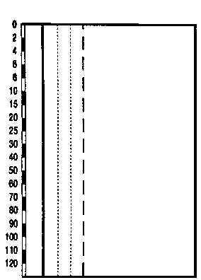

 |  |  |  |  |  | Kluppierungsprotokoll beigelegt
 |  |  |  |  |  | Anzeichnungsprotokoll beigelegt
 |  |  |  |  |  | Entwicklungsstufe/Strukturtyp:
 |  |  |  |  |  | Baumholz I - II

